Sheet1
STT | Tên | MSSV | MẪU
1 | Nguyễn Đức Chính | SE03483
2 | Lâm Đức Thắng | SE03529
3 | Trịnh Quang Đại | SE03557
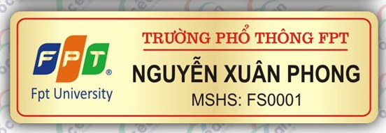
4 | Đào Quang Linh | SE03570
5 | Bùi Mạnh Trí | SE03590
6 | Nguyễn Thanh Tùng | SE03621
7 | Phạm Quang Khang | SE03624
8 | Đào Xuân Hưng | SE03628
9 | Hồ Quang Hảo | SE03856
10 | Lê Anh Tuyên | SE03863
11 | Nguyễn Thị Lý Linh | SE04216

 |  |  |  | Yêu cầu: | Sửa chữ "PHỔ THÔNG" thành "ĐẠI HỌC"
 |  |  |  |  | Sửa chữ "MSHS" thành "MSSV"
 |  |  |  |  | Đế cài nam châm
 |  |  |  | Chi tiết liện hệ: |  | Phạm Quang Khang
 |  |  |  |  |  | 0969 312 432
 |  |  |  |  |  | khangpq.vn@gmail.com
 |  |  |  | Giao Hàng: |  | Phạm Quang Khang Phòng A410 DOM A Ký túc xá trường đại học FPT , Hoà Lạc, Hà Nội-Huyện Thạch Thất-Xã Thạch Hòa SĐT: 0969312432

